Cafe Estadistica
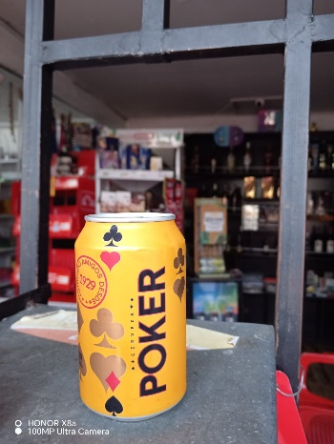
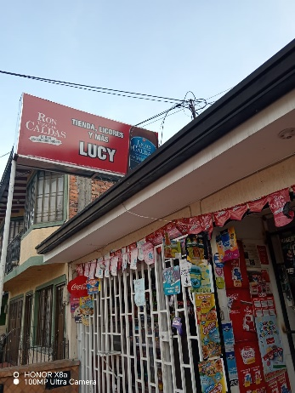
Numero | Presentación | Tienda | Precio | Marca |  | N° DATOS | 20
1 | Lata 330cm3 | Esmeralda Cra18 #7-2 tienda lucy | $ 2,500 | Poker |  | PROMEDIO | $ 2,733
2 | Lata 330cm3 | Esmeralda Cra20#8-34 Licores la 20 | $ 4,000 | Poker |  | DESVIACION | 378.4577429
3 | Lata 330cm3 | Esmeralda Cra20#8A-11 Resto-bar stop 20 | $ 2,300 | Poker |  | VARIANZA | 136068.75
4 | Lata 330cm3 | Esmeralda Cll7#22A-5 Super Tienda San Diego Obando | $ 2,300 | Poker |  | MINIMO | $ 2,300
5 | Lata 330cm3 | EsmeraldaCra22A#7-8 Merca Facíl | $ 2,500 | Poker |  | MAXIMO | $ 4,000
6 | Lata 330cm3 | Esmeralda Cra19#5-18 Granero Surti Facíl | $ 2,900 | Poker |  | RANGO | $ 1,700
7 | Lata 330cm3 | Esmeralda Cll4#17-42 Granero MercaGoméz | $ 3,000 | Poker |  | CUARTIL 1 | 2500
8 | Lata 330cm3 | Esmeralda | $ 2,500 | Poker |  | CAURTIL 3 | 2975
9 | Lata 330cm3 | D1 Esmeralda | $ 2,800 | Poker |  | MEDIA | $ 2,650
10 | Lata 330cm3 | Esmeralda | $ 3,000 | Poker |  | MODA | 2500
11 | Lata 330cm3 | Esmeralda Cra18 #7B-31 tienda la esmeralda | $ 2,400 | Poker |  | COE VARIACIÓN | $ 0.14281
12 | Lata 330cm3 | Esmeralda Cra18#6A-05 Mercahorro | $ 3,000 | Poker
13 | Lata 330cm3 | Esmeralda | $ 2,700 | Poker | EL precio promedio de la cerveza poker en lata en el barrio La esmeralda es de $2.733
14 | Lata 330cm3 | Esmeralda | $ 2,500 | Poker
15 | Lata 330cm3 | Esmeralda | $ 2,600 | Poker
16 | Lata 330cm3 | Esmeralda | $ 2,750 | Poker
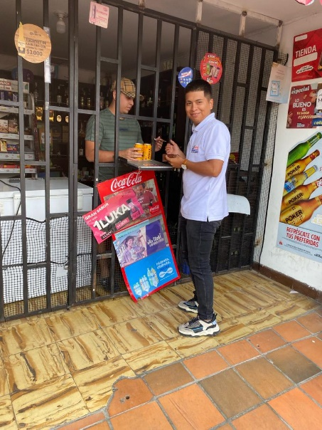
17 | Lata 330cm3 | Esmeralda | $ 2,800 | Poker
18 | Lata 330cm3 | Esmeralda | $ 3,000 | Poker
19 | Lata 330cm3 | Esmeralda Cra20#8B-11 licores Malibu | $ 2,500 | Poker
20 | Lata 330cm3 | Esmeralda Cll7#19-54 mopri's | $ 2,600 | Poker

